상품제안서
(제작) MDF 컵받침 코스터 : MF6509 | 상품코드: F26870

 |  |  |  |  |  |  | 02-412-0044 | www.easy1.co.kr
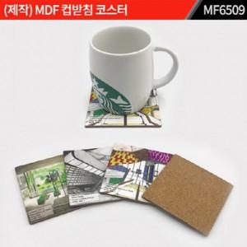

【상세/제작정보】 | 1. 금형(몰딩)을 제작해서 만드는 주문제작 제품입니다. 2. 주문제작 관련해서는 별도 문의 부탁 드립니다. *포장별도문의

【인쇄/포장옵션】 | / 포장불가능

【공급단가】 | 수량 | 1,000~ | 2,000~ | 3,000~ | 5,000~ | 10,000~
*VAT별도 | 단가 | 2,000원 | 1,960원 | 1,920원 | 1,870원 | 1,840원

【상품 URL】 | https://easy1.co.kr:443/src/goods_detail.php?gdno=26870

